Sheet1
辅料订单(JOLIE & JOY # 047 BLACK系列标牌)
公司预算单号： |  |  | 款号 | 尺码 | 颜色 |  | 总数
款式号： |  | J4M0115W
供应商名称： |  |  | J4M0115W |  | 订单数量 | 实际订购数+5% | 6048
供应商联系人： |  |  |  | S | 960 | 1008
下单日期: |  | 2024-04-17 |  | M | 1920 | 2016
辅料名称 | 颜色 |  |  | L | 1920 | 2016
主标（L4091R版号 ）带尺码(织标） | JOLIE & JOY黑底白字（带尺码对折TOPSEW） | 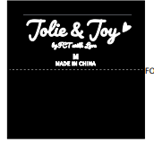 |  | XL | 960 | 1008

